P-lite
ISOTRA a.s.
Bílovecká 2411/1, 746 01 Opava |  |  |  |  |  |  |  | TEL.: +420 553 685 101 |  | FAX: +420 553 685 110 |  | www.isotra.cz
Objednávkový formulář |  |  |  |  |  | P-LITE - plisse do střešních oken
Provedení |  |  |  |  | Objednávka |  |  |  | Objednatel
 |  |  |  |  | Číslo zakázky: |  |  |  | IČ:
 |  |  |  |  |  |  |  |  | DIČ:
Tvar Plissé |  |  |  |  | Objednáno dne: |  |  |  | Fakturační adresa:
DFC20_P4 |  | DFC30_P4
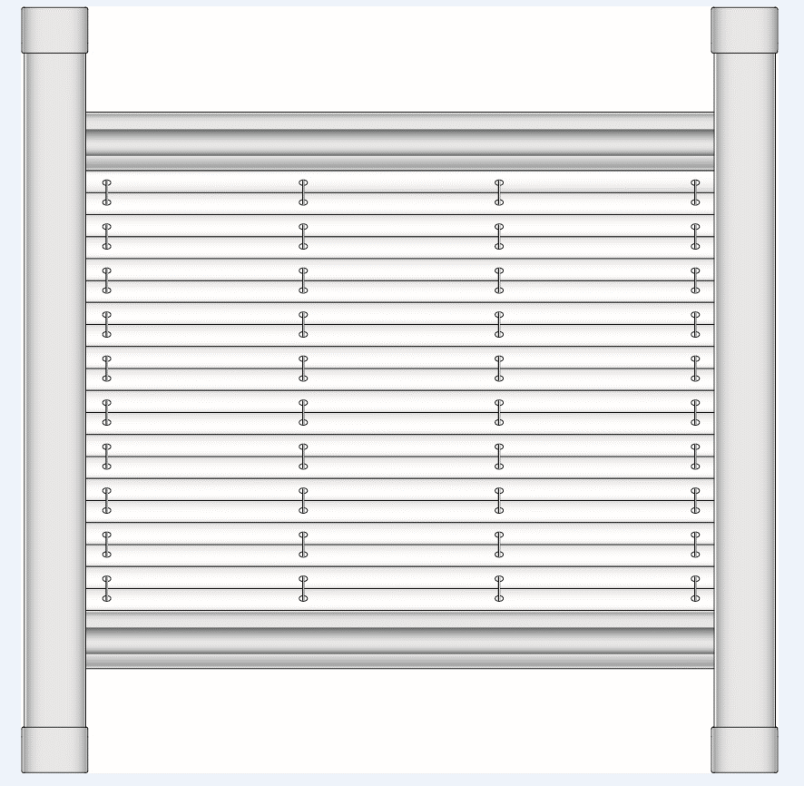
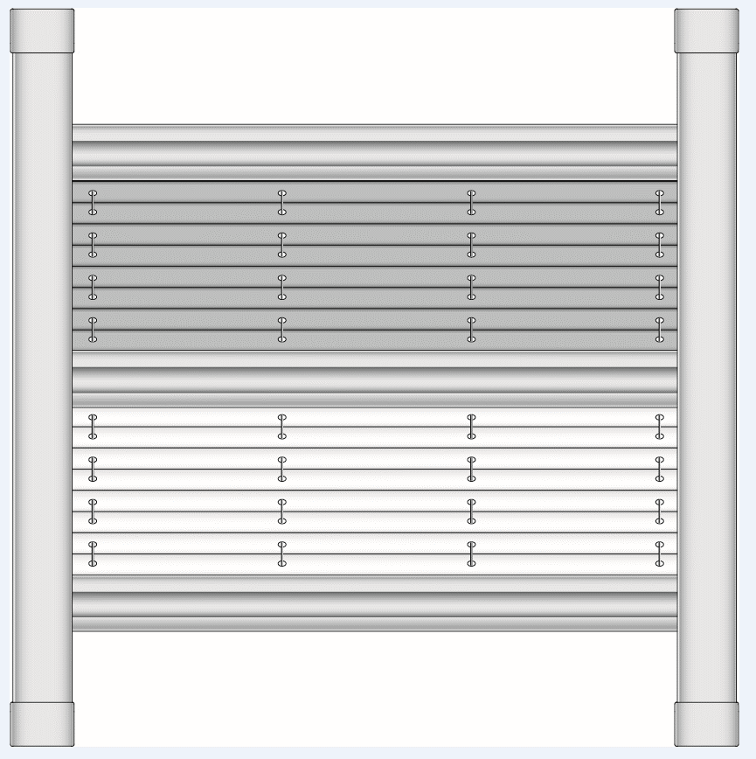
 |  |  |  |  | Telefon:

 |  |  |  |  | Termín dodání: |  |  |  | Dodací adresa:

Pozice | Počet ks | Zkr.2 výrobku | Tvar plissé | Barva látky plisse | Barva látky plisse doplňková | Výrobce okna | Identifikační číslo okna | Úhel zasklívací lišty | Šířka [mm] | Výška [mm] | Barva profilů | Poznámka
 | 1 | 2 | 3 | 4 | 5 | 6 | 7 | 8 | 9 | 10 | 11

Poznámka: |  | 3: zvolte tvar plissé z nabízených hodnot
 |  | 4: zvolte barvu látky z nabízených hodnot, viz "pokyny - barva látky"
 |  | 5: zvolte barvu doplňkové látky z nabízených hodnot*
 |  | 9+10: rozměr mezi vnitřními vrcholy rámu křídla (ne u skla) OBRÁZEK viz "pokyny 1"
 |  | 11: zvolte barvu lakovaných komponent z nabízených hodnot, viz. "pokyny 1"
 |  | * V případě dvoulátkového plisse typ DFC30_P4 se pořadí látek určuje vždy tak, že látka s vyšší gramáží je vždy látkou hlavní umístěnou v horní části plisse, a látka s nižší gramáží je vždy látkou doplňkovou umístěnou ve spodní části plisse.

Platnost od: 08.11.2023. |  |  |  |  |  |  |  |  |  |  |  | Pro veškeré obchodní vztahy platí ustanovení Všeobecných obchodních podmínek fa ISOTRA a.s. v platném znění, pokud není stanoveno jinak.

V-lite
ISOTRA a.s. |  |  |  |  |  |  |  | E-mail: objednavky@isotra.cz
Bílovecká 2411/1, 746 01 Opava |  |  |  | TEL.: +420 553 685 101 |  | FAX: +420 553 685 110 |  |  |  |  |  |  | www.isotra.cz
Objednávkový formulář |  |  |  |  |  | V-LITE - žaluzie do střešních oken
Provedení |  |  |  |  | Objednávka |  |  |  | Objednatel
Šířka lamely |  |  |  | 25 mm | Číslo zakázky: |  |  |  | IČ:
Typ lamely |  |  |  | 0.21 |  |  |  |  | DIČ:
Typ žaluzie |  |  |  |  | Objednáno dne: |  |  |  | Fakturační adresa:
 | V - lite kolečko | V - lite jezdec
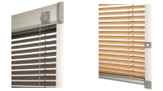
 |  |  |  |  | Telefon:

 |  |  |  |  | Termín dodání: |  |  |  | Dodací adresa:

Pozice | Počet ks | Typ žaluzie | Výrobce okna | Identifikační číslo okna | Šířka (mm) | Výška (mm) | Úhel zasklívací lišty 90˚,96˚,100˚,102˚,105˚, 107˚ a R | Barva lamely | Ovládání L/P | Ovládací tyč (typ) | Délka ovládací tyče (mm) | Barva lakovaných komponent | Poznámka
 | 1 | 2 | 3 | 4 | 5 | 6 | 7 | 8 | 9 | 10 | 11 | 12

 |  |  |  |  |  |  |  |  |  |  |  |  |  | aut.doplnění formuláře

 |  |  |  |  |  |  |  |  |  |  |  |  |  | ruční zadání

Poznámka: |  | 2: zvolte typ žaluzie z nabízených hodnot
 |  | 3: zvolte výrobce okna z nabízených hodnot
 |  | 4: zvolte identifikační číslo okna z nabízených hodnot nebo z nabídky viz "pokyny - výrobce okna"; pro výrobce Velux vybírejte rozměrovou řadu pro výrobkové řady GGU; GGL;GPU;GPL;GHU; GHL; GTU; GTL
 |  | 5+6: rozměr mezi vnitřními vrcholy rámu křídla (ne u skla) OBRÁZEK viz "pokyny 1"
 |  | 7: vyplňte z nabízených hodnot, R pro zasklívací lištu rádiusového tvaru, můžete použít výpočet úhlu viz "pokyny 1"
 |  | 8: barvu lamely uveďte ve formátu xxx/21, odstíny lamel se mohou v jednotlivých dodávkách navzájem mírně lišit
 |  | 9: umístění ovládání z čelního pohledu (z interiéru)
 |  | 10: při nespecifikování varianty, platí automaticky N (ne), popis ovládacích tyčí viz list "pokyny 1"
 |  | 11: délka ovládací tyče se vyplňuje jen pro typ LB 50 - volitelná délka
 |  | 12: zvolte barvu lakovaných komponent z nabízených hodnot

Platnost od: 23.08.2022. |  |  |  |  |  |  |  |  |  |  |  |  | Pro veškeré obchodní vztahy platí ustanovení Všeobecných obchodních podmínek fa ISOTRA a.s. v platném znění, pokud není stanoveno jinak.

R-lite
ISOTRA a.s. |  |  |  |  |  |  |  | E-mail: objednavky@isotra.cz
Bílovecká 2411/1, 746 01 Opava |  |  |  | TEL.: +420 553 685 101 |  | FAX: +420 553 685 110 |  |  |  |  |  | www.isotra.cz
Objednávkový formulář |  |  |  |  |  | R-LITE - roleta do střešních oken
Provedení |  |  |  |  | Objednávka |  |  |  | Objednatel
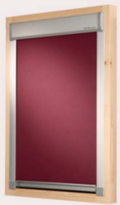
 |  |  |  |  | Číslo zakázky: |  |  |  | IČ:
 |  |  |  |  |  |  |  |  | DIČ:
 |  |  |  |  | Objednáno dne: |  |  |  | Fakturační adresa:

 |  |  |  |  | Telefon:

 |  |  |  |  | Termín dodání: |  |  |  | Dodací adresa:
 | R - lite

Pozice | Počet ks | Typ rolety | Výrobce okna | Identifikační číslo okna | Šířka (mm) | Výška (mm) | Úhel zasklívací lišty 90˚,96˚,100˚,102˚,105˚, 107˚ a R | Barva látky | Ovládací tyč (typ) | Délka ovládací tyče (mm) | Barva lakovaných komponent | Poznámka
 | 1 |  | 2 | 3 | 4 | 5 | 6 | 7 | 8 | 9 | 10
 |  |  |  |  |  |  |  |  |  |  |  |  | aut. doplnění formuláře

 |  |  |  |  |  |  |  |  |  |  |  |  | ruční zadání

Poznámka: |  | 2: zvolte výrobce okna z nabízených hodnot
 |  | 3: zvolte identifikační číslo okna z nabízených hodnot nebo z nabídky viz list "pokyny - výrobce okna"
 |  | 4+5: rozměr mezi vnitřními vrcholy rámu křídla (ne u skla) OBRÁZEK viz "pokyny 1"
 |  | 6: vyplňte z nabízených hodnot, R pro zasklívací lištu rádiusového tvaru, můžete použít výpočet úhlu viz "pokyny 1"
 |  | 7: zvolte typ a barvu látky z nabízených hodnot nebo z nabídky viz list "pokyny - barva látky"
 |  | 8: při nespecifikování varianty, platí automaticky N (ne). Popis ovládacích tyčí viz list "pokyny 1"
 |  | 9: délka ovládací tyče se vyplňuje jen pro typ LB 50 - volitelná délka
 |  | 10: zvolte barvu lakovaných komponent z nabízených hodnot

Platnost od: 24.08.2022 |  |  |  |  |  |  |  |  |  |  |  | Pro veškeré obchodní vztahy platí ustanovení Všeobecných obchodních podmínek fa ISOTRA a.s. v platném znění, pokud není stanoveno jinak.

pokyny 1
Výrobce okna
VELUX
FAKRO
ROTO
PRIMA FENESTRA
ZÍMA
LANGER
DOBROPLAST
ROOFLITE
SKYFENS

Vyberte z nabízených hodnot. Pokud se zde výrobce vašeho okna nevyskytuje a nebo pokud jej neznáte,
volte hodnotu 0 a postupujte dále dle návodu pro vyměření a montáž, kde je nutno určit
ŠÍŘKU, VÝŠKU a ÚHEL LIŠTY <B>vyměřením + doplněním do následujících oken formuláře</B>

Šířka (v mm) + Výška (v mm)
Rozměr mezi vnitřními vrcholy rámu křídla (ne u skla) |  |  | Výpočet úhlu | šířka (mm) = | 1000
Nutno vyplnit vždy, pokud neznáte výrobce OKNA. |  |  | 90.38 | S2 (mm) = | 980
 |  |  |  | H (mm) = | 1500
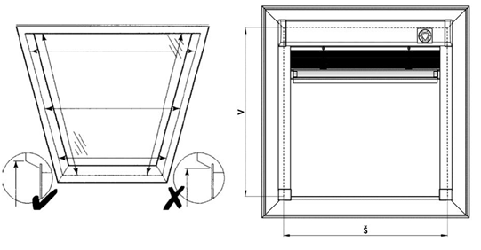
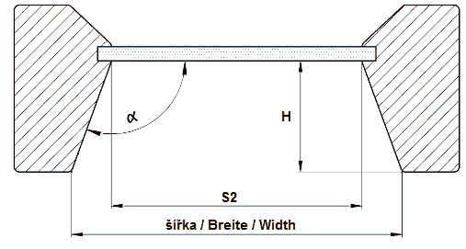
 |  |  |  |  |  | Do žlutých polí doplňte hodnoty a excel automaticky vypočte úhel.

Ovládací tyče pro V-lite a R-lite
Při nespecifikování varianty, platí automaticky NE.

Zkr 2. | Ovládací tyč
LB 50/50 | tyč pevná - délka 50cm
LB 50/100 | tyč pevná - délka 100cm
LB 50/150 | tyč pevná - délka 150cm
LB 50/200 | tyč pevná - délka 200cm
LB 100 |  teleskopická HÁK A KONCOVKA
LB 150 | teleskopická KLOUB, HÁK A KONCOVKA
LB 200 | teleskopická HÁK
LB 250 | teleskopická KLOUB A HÁK
N | NE

Barva profilů pro P-lite
zkratka | název | poznámka
01 | BÍLÁ standard | standard - bez příplatku, všechny ostatní barvy RAL a Decoral za příplatek
03 | ŠEDÁ MATNÁ standard | standard - bez příplatku, všechny ostatní barvy RAL a Decoral za příplatek
ISD110 | Isotra systém DECORAL hladký ISD110 | Max.šířka Decoral je 4m.
ISD120 | Isotra systém DECORAL hladký ISD120 | Max.šířka Decoral je 4m.
ISD130 | Isotra systém DECORAL hladký ISD130 | Max.šířka Decoral je 4m.
ISD140 | Isotra systém DECORAL hladký ISD140 | Max.šířka Decoral je 4m.
ISD150 | Isotra systém DECORAL hladký ISD150 | Max.šířka Decoral je 4m.
ISD160 | Isotra systém DECORAL hladký ISD160 | Max.šířka Decoral je 4m.
ISD310 | Isotra systém DECORAL lesk ISD310 | Max.šířka Decoral je 4m.
ISD210 | Isotra systém DECORAL struktura ISD210 | Max.šířka Decoral je 4m.
ISD220 | Isotra systém DECORAL struktura ISD220 | Max.šířka Decoral je 4m.
ISD230 | Isotra systém DECORAL struktura ISD230 | Max.šířka Decoral je 4m.
ISD152 | Isotra systém DECORAL hladký ISD152 | Max.šířka Decoral je 4m.
ISD154 | Isotra systém DECORAL hladký ISD154 | Max.šířka Decoral je 4m.
ISD200 | Isotra systém DECORAL struktura ISD200 | Max.šířka Decoral je 4m.
ISD212 | Isotra systém DECORAL struktura ISD212 | Max.šířka Decoral je 4m.
ISD214 | Isotra systém DECORAL struktura ISD214 | Max.šířka Decoral je 4m.
ISD222 | Isotra systém DECORAL struktura ISD222 | Max.šířka Decoral je 4m.
ISD500 | Isotra systém DECORAL hladký ISD500 | Max.šířka Decoral je 4m.
ISD510 | Isotra systém DECORAL hladký ISD510 | Max.šířka Decoral je 4m.
ISD600 | Isotra systém DECORAL struktura ISD600 | Max.šířka Decoral je 4m.
ISD610 | Isotra systém DECORAL struktura ISD610 | Max.šířka Decoral je 4m.
ISD620 | Isotra systém DECORAL struktura ISD620 | Max.šířka Decoral je 4m.
ISD630 | Isotra systém DECORAL struktura ISD630 | Max.šířka Decoral je 4m.
ISD640 | Isotra systém DECORAL struktura ISD640 | Max.šířka Decoral je 4m.
ISD700 | Isotra systém DECORAL osobitý ISD700 | Max.šířka Decoral je 4m.
Xisd | JINÝ ISD (po konzultaci s OZ - termín) | Max.šířka Decoral je 4m.
X | JINÁ (do poznámky RAL pro lakovnu)
0 | NENÍ
9016RAL | RAL bílá ( dopravní ) 9016
9001 | RAL bílá ( krémová ) 9001
9003 | RAL bílá ( signální ) 9003
9002 | RAL bílá ( šedobílá ) 9002
9010 | RAL bílá 9010
9017 | RAL černá ( dopravní ) 9017
9004 | RAL černá ( signální ) 9004
9005 | RAL černá ( tmavočerná ) 9005
3000 | RAL červená ( ohnivá ) 3000
3005 | RAL červená ( vínová ) 3005
3012 | RAL červená béžově 3012
3002 | RAL červená karmín 3002
3003 | RAL červená rubín 3003
8012 | RAL hnědá ( červenohnědá ) 8012
8003 | RAL hnědá ( hliněnka ) 8003
8016 | RAL hnědá ( mahagon ) 8016
8004 | RAL hnědá ( měděná ) 8004
8001 | RAL hnědá ( okrová ) 8001
8023 | RAL hnědá ( orange ) 8023
8011 | RAL hnědá ( ořechová ) 8011
8014 | RAL hnědá ( sépiová ) 8014
8002 | RAL hnědá ( signální ) 8002
8007 | RAL hnědá ( srnčí ) 8007
8019 | RAL hnědá ( šedohnědá ) 8019
8028 | RAL hnědá ( terra ) 8028
5009 | RAL modrá ( azurová ) 5009
5013 | RAL modrá ( kobaltová ) 5013
5011 | RAL modrá ( ocelově modrá ) 5011
5005 | RAL modrá ( signální ) 5005
5014 | RAL modrá ( sivá ) 5014
5018 | RAL modrá ( tyrkysová ) 5018
5002 | RAL modrá ( ultramarin ) 5002
7048 | RAL perleť ( šedá myš ) 7048
9006 | RAL stříbrná 9006
7038 | RAL šedá ( achátová ) 7038
7016 | RAL šedá ( antracit ) 7016
7023 | RAL šedá ( beton ) 7023
7039 | RAL šedá ( krystalová ) 7039
7040 | RAL šedá ( okenní ) 7040
7036 | RAL šedá ( platinová ) 7036
DB702 | RAL šedá ( speciál k lamele DB702 )
7001 | RAL šedá ( stříbřitě ) 7001
7035 | RAL šedá ( světlešedá ) 7035
9007 | RAL šedá ( šedý hliník ) 9007
7046 | RAL šedá ( telegrafní 2 ) 7046
7047 | RAL šedá ( telegrafní 4 ) 7047
DB703 | RAL šedá ( tmavě perlová ) DB 703
7015 | RAL šedá břidlicová 7015
7012 | RAL šedá čedič 7012
7030 | RAL šedá kamenná 7030
7022 | RAL šedá umbra 7022
VSR780 | RAL VSR780
6009 | RAL zelená ( jedlová ) 6009
6005 | RAL zelená ( mechově ) 6005
6026 | RAL zelená ( opál ) 6026
6011 | RAL zelená ( rezedová ) 6011
6018 | RAL zelená ( žlutozelená ) 6018
1001 | RAL žlutá ( béžová ) 1001
1011 | RAL žlutá ( hnědobéžová ) 1011
1003 | RAL žlutá ( signální ) 1003
1015 | RAL žlutá ( slonová kost ) 1015
1013 | RAL žlutá ( ústřicová ) 1013

Platnost od: 24.08.2022

pokyny Sky
STŘEŠNÍ ROLETA Screen sky - vyměření
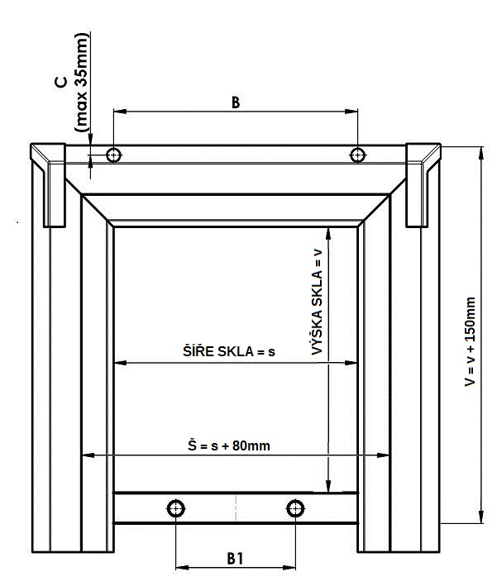
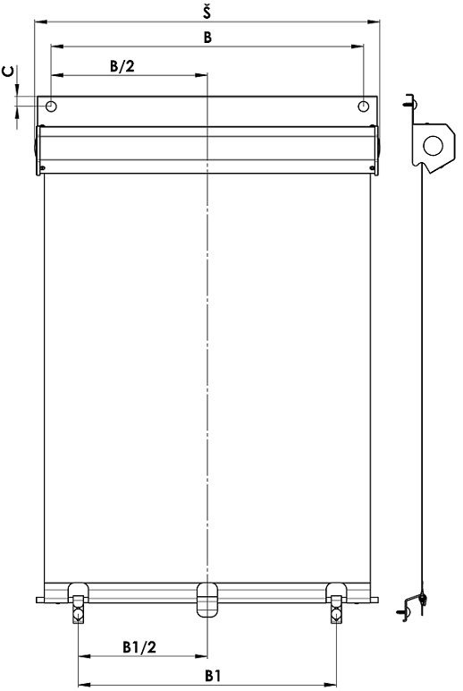

1. Vyměření okna
Měření se doporučuje provádět z exteriérové strany střešního okna a to na samotném oplechování.

Šířku a umístění spodních háků rolety měříme tímto způsobem:

Šířka (Š):
Měříme světlost okenního křídla (rozměr skla s) a k naměřené hodnotě doporučujeme připočítat min.80mm pro překrytí. Celkový naměřený údaj (Š) musí zohledňovat tvar a velikost oplechování měřeného střešního okna.
Takto naměřený údaj zapíšeme do objednávkového formuláře rolety.
Šířku rolety vyrábíme s přesností na milimetry od šíře 400 mm do šíře 1200 mm.
Pozn. Šíře látky (skutečná zastíněná plocha) je o 22 mm menší, než je celková naměřená hodnota rolety.

Pokud je střešní okno v místě uchycení horního boxu opatřeno jistícími vruty přes oplechování, změříme rozteč mezi těmito vruty (B) a vzdálenost od horní hrany (C). Pokud střešní okno těmito jistícími vruty vybaveno není, tento údaj se neudává.
Rozměry mimo stanovené limity je nutno konzultovat s výrobcem.

Výška:
Měříme světlost okenního křídla (rozměr skla v) a k naměřené hodnotě doporučujeme připočítat min.150mm pro překrytí. Celkový naměřený údaj (V) musí zohledňovat tvar a velikost oplechování měřeného střešního okna.
Maximální výška zastínění je 1600 mm.
Rozměry mimo stanovené limity je nutno rovněž konzultovat s výrobcem.

Umístění spodních háků:
Pokud je střešní okno ve spodní části křídla opatřeno jistícími vruty přes oplechování,
změříme rozteč mezi těmito vruty (B1).
Pokud střešní okno těmito jistícími vruty vybaveno není, tento údaj se neudává a bude přiřazen při výrobě rolety.

Pozn.: Je li střešní okno, ve spodní části, vybaveno jistícími vruty, rozteč mezi těmito vruty uvádějte vždy!

V objednávkovém formuláři je potřeba specifikovat:
1. všechny doporučené rozměry
2. barevné provedení a zvolený typ látky
3. Název + typ okna + identifikační číslo okna (do poznámky obj.formuláře)

Ovládací tyč
zkratka | název | poznámka
N | Není ovládací tyč
LR67/1000 | 1000mm délka tyče
LR67/1500 | 1500mm délka tyče
LR67/2000 | 2000mm délka tyče

Barva profilů
zkratka | název | poznámka
9006RAL | RAL stříbrná 9006
8014RAL | RAL hnědá (sépiová) 8014
7016 | RAL šedá (antracit) 7016
9007 | RAL šedá (šedý hliník) 9007

Platnost od: 1.7. 2018

